サイトマップ・ワイヤー
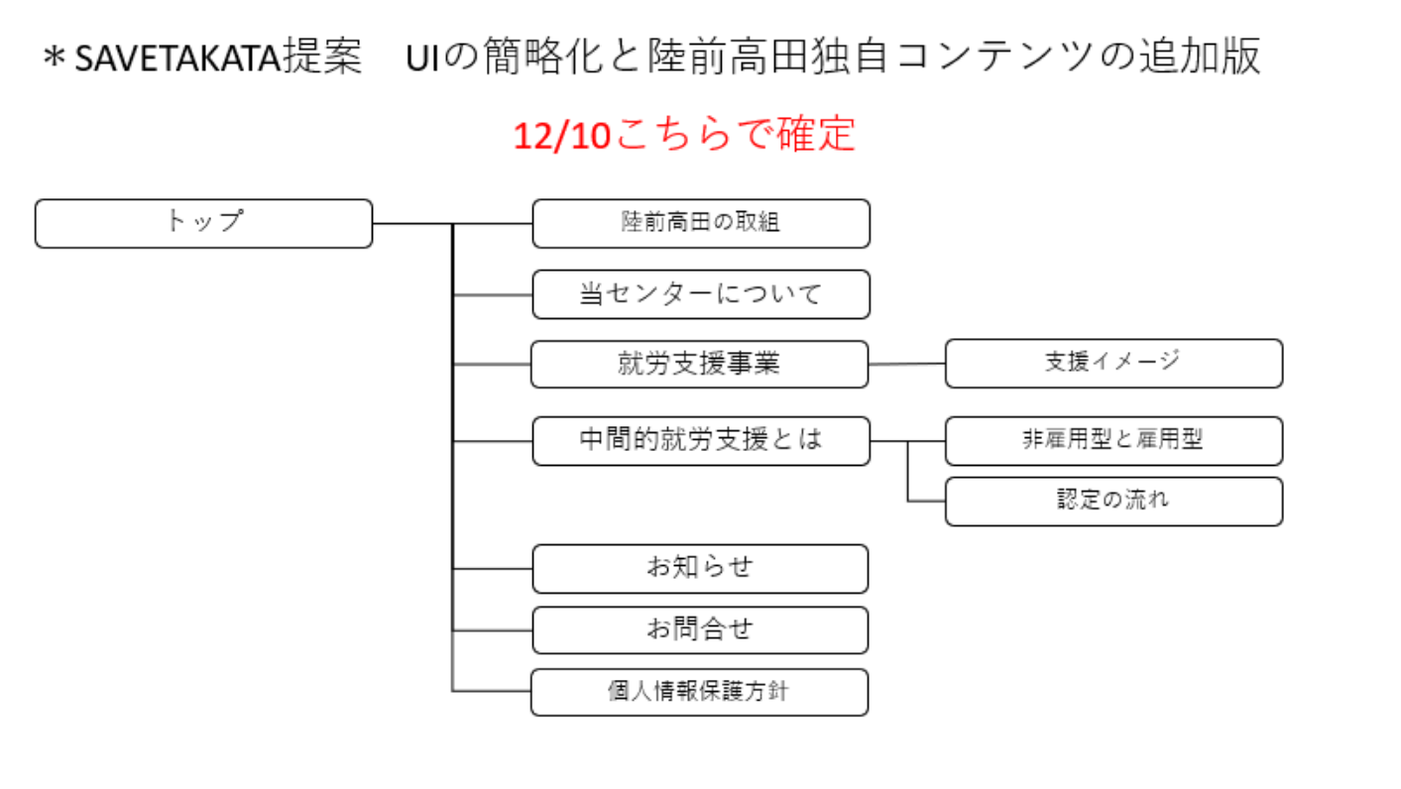

ワイヤーフレーム | 下記URLをご参照ください
https://xd.adobe.com/view/27b9363d-4ad1-4144-5ba5-d321542aa083-5188/?fullscreen

